圣堂模拟器
实际祭祀命石（手填） | 1521458 | 模拟所需祭祀命石总数 |  | 1477420 | 当前剩余祭祀命石 |  | 44038 |  | 1521458
实际信徒命石（手填） | 1518778 | 模拟所需信徒命石总数 |  | 1477860 | 当前剩余信徒命石 |  | 40918 |  | 1518778
山林圣堂 |  |  |  |  |  |  |  |  |  |  |  | 源兽圣堂模拟器Ver.1.5 使用说明
 | 祭司位 | 信徒位1 | 信徒位2 | 信徒位3 | 信徒位4 | 信徒位5 | 信徒位6 | 信徒位7 | 信徒位8 | 信徒位9 | 信徒位10 | ① 在品级栏选择对应加成源兽 ② 在星级栏选择对应源兽星级 注：提前用粉尘强化但没本体升级的，例如3星之后第一轮强化到最后一步，则选3.4，默认都强化到最后一步 ③ 调整对应的特性等级(信徒与祭祀分别不同) ④ 设置放置该位置的源兽是否有环境加成 PS:如果该圣堂没有开启对应信徒位则删除对应位置数据 崇拜度几个关键点： ① 3万分开启镶嵌第二格 ② 3.8万分增加神性结晶产量 ③ 6万分开启镶嵌第三格 ④ 6.2万分增加神性结晶产量 ⑤ 9万分增加神性结晶产量 ⑥ 10万分开启镶嵌第四格 注：可以集中所有资源凑3W/6W/10W分开一个圣堂之后重置再去开别的圣堂镶嵌格 PS: 10W分必须要有6星崩坏体以上祭祀，否则相当困难
品级 | 崩坏(40%) | 究极(40%) | 崩坏(40%) | 崩坏(40%) | 崩坏(34%) | 史诗(34%) | 史诗(34%) | 史诗(34%) | 史诗(28%) | 史诗(28%) | 史诗(28%)
星级 | ★★★★☆(4.9) | ★★★☆(3.4) | ★★★☆(3.9) | ★★★☆(3.4) | ★★★★☆(4.9) | ★★★★ | ★★★★ | ★★★☆(3.4) | ★★★★ | ★★★★ | ★★★★
特性等级 | 113 | 37 | 37 | 37 | 36 | 36 | 36 | 36 | 36 | 36 | 36
是否有环境加成 | 是 | 是 | 是 | 是 | 是 | 是 | 是 | 是 | 是 | 是 | 是
所需对应命石 | 415020 | 42120 | 42120 | 42120 | 39900 | 39900 | 39900 | 39900 | 39900 | 39900 | 39900
崇拜度 | 39130 | 2683.8 | 2492 | 2424.8 | 3040.46 | 2099.78 | 2099.78 | 2019.38 | 2005.76 | 2005.76 | 2005.76
总崇拜度 | 62007.28
所需祭祀命石 | 415020 |  |  |  | 所需信徒命石 |  |  | 405660

冻土圣堂
 | 祭司位 | 信徒位1 | 信徒位2 | 信徒位3 | 信徒位4 | 信徒位5 | 信徒位6 | 信徒位7 | 信徒位8 | 信徒位9 | 信徒位10
品级 | 崩坏(40%) | 究极(40%) | 崩坏(40%) | 崩坏(40%) | 崩坏(34%) | 史诗(34%) | 史诗(34%) | 史诗(34%) | 史诗(28%) | 史诗(28%) | 史诗(28%)
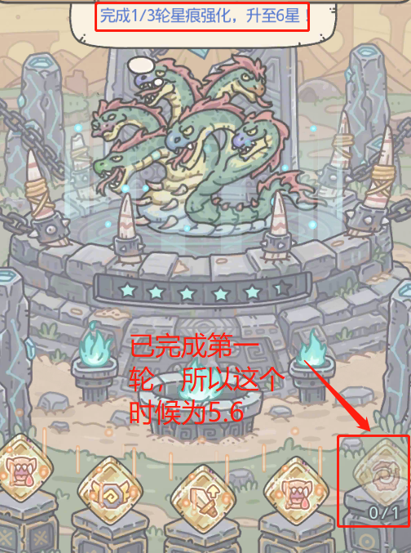
星级 | ★★★★★★ | ★★★☆(3.4) | ★★★☆(3.4) | ★★★☆(3.9) | ★★★★★ | ★★★★ | ★★★★ | ★★★★ | ★★★★★ | ★★★★ | ★★★★ | 该模拟器由渠道服 第5次元【野生动物园】的摸鱼の北极熊开发，有问题可以联系Q: 4758199
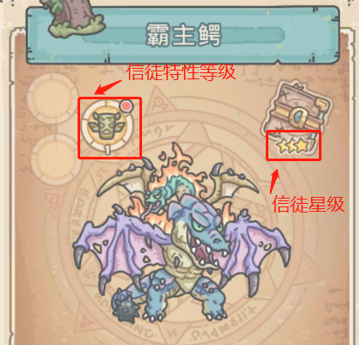
特性等级 | 89 | 29 | 29 | 29 | 29 | 29 | 28 | 28 | 28 | 28 | 28
是否有环境加成 | 是 | 是 | 是 | 是 | 是 | 是 | 是 | 是 | 是 | 是 | 是
所需对应命石 | 248940 | 26040 | 26040 | 26040 | 26040 | 26040 | 24300 | 24300 | 24300 | 24300 | 24300
崇拜度 | 42840 | 2123.8 | 1920.8 | 1988 | 2634.44 | 1724.58 | 1670.98 | 1670.98 | 2279.68 | 1596.16 | 1596.16
总崇拜度 | 62045.58
所需祭祀命石 | 248940 |  |  |  | 所需信徒命石 |  |  | 251700

荒漠圣堂
 | 祭司位 | 信徒位1 | 信徒位2 | 信徒位3 | 信徒位4 | 信徒位5 | 信徒位6 | 信徒位7 | 信徒位8 | 信徒位9 | 信徒位10
品级 | 崩坏(40%) | 究极(40%) | 崩坏(40%) | 崩坏(40%) | 崩坏(34%) | 史诗(34%) | 史诗(34%) | 史诗(34%) | 史诗(28%) | 史诗(28%) | 史诗(28%)
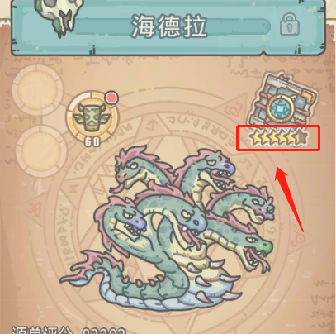
星级 | ★★★★★★☆(6.3) | ★★★☆(3.9) | ★★★☆(3.9) | ★★★☆(3.4) | ★★★★★☆(5.6) | ★★★★★ | ★★★☆(3.9) | ★★★☆(3.4) | ★★★★ | ★★★★ | ★★★★
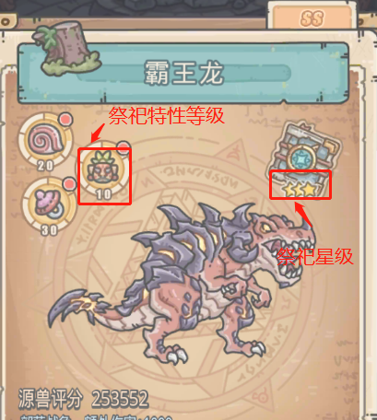
特性等级 | 132 | 40 | 40 | 40 | 48 | 48 | 40 | 40 | 48 | 47 | 47
是否有环境加成 | 是 | 是 | 是 | 是 | 是 | 是 | 是 | 是 | 是 | 是 | 是
所需对应命石 | 586540 | 49140 | 49140 | 49140 | 70500 | 70500 | 49140 | 49140 | 70500 | 67620 | 67620
崇拜度 | 61495 | 2961 | 2681 | 2613.8 | 4541.26 | 3458.54 | 2298.1 | 2233.78 | 2620.16 | 2568.96 | 2568.96
总崇拜度 | 90040.56
所需祭祀命石 | 586540 |  |  |  | 所需信徒命石 |  |  | 592440

沼泽圣堂
 | 祭司位 | 信徒位1 | 信徒位2 | 信徒位3 | 信徒位4 | 信徒位5 | 信徒位6 | 信徒位7 | 信徒位8 | 信徒位9 | 信徒位10
品级 | 崩坏(40%) | 究极(40%) | 崩坏(40%) | 崩坏(40%) | 崩坏(40%) | 崩坏(34%) | 史诗(34%) | 史诗(34%) | 史诗(34%) | 史诗(28%) | 史诗(28%)
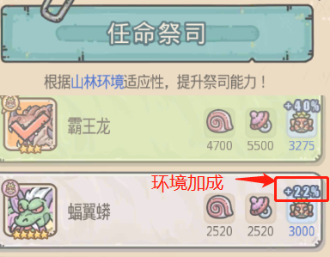
星级 | ★★★★★ | ★★★☆(3.9) | ★★★★ | ★★★☆(3.9) | ★★★☆(3.9) | ★★★★★ | ★★★★☆(4.3) | ★★★★☆(4.3) | ★★★☆(3.4) | ★★★★★ | ★★★★★
特性等级 | 60 | 19 | 19 | 19 | 19 | 19 | 19 | 19 | 19 | 19 | 19 | 1
是否有环境加成 | 是 | 是 | 是 | 是 | 是 | 是 | 是 | 是 | 是 | 是 | 是
所需对应命石 | 109740 | 11340 | 11340 | 11340 | 11340 | 11340 | 11340 | 11340 | 11340 | 11340 | 11340
崇拜度 | 22855 | 1491 | 1374.8 | 1358 | 1358 | 2031.44 | 1405.66 | 1405.66 | 1108.18 | 1818.88 | 1818.88
总崇拜度 | 38025.5
所需祭祀命石 | 109740 |  |  |  | 所需信徒命石 |  |  | 113400

草原圣堂
 | 祭司位 | 信徒位1 | 信徒位2 | 信徒位3 | 信徒位4 | 信徒位5 | 信徒位6 | 信徒位7 | 信徒位8 | 信徒位9 | 信徒位10
品级 | 史诗(34%) | 究极(40%) | 崩坏(40%) | 崩坏(40%) | 崩坏(34%) | 史诗(34%) | 史诗(34%) | 史诗(34%) | 史诗(28%) | 史诗(28%) | 史诗(28%)
星级 | ★★★★★☆(5.9) | ★★★☆(3.9) | ★★★☆(3.9) | ★★★☆(3.4) | ★★★★★ | ★★★★☆(4.3) | ★★★★ | ★★★☆(3.9) | ★★★★☆(4.3) | ★★★★ | ★★★★
特性等级 | 62 | 20 | 20 | 19 | 19 | 19 | 19 | 19 | 19 | 19 | 18
是否有环境加成 | 是 | 是 | 是 | 是 | 是 | 是 | 是 | 是 | 是 | 是 | 是
所需对应命石 | 117180 | 12540 | 12540 | 11340 | 11340 | 11340 | 11340 | 11340 | 11340 | 11340 | 10200
崇拜度 | 24421.5 | 1561 | 1421 | 1290.8 | 2031.44 | 1405.66 | 1188.58 | 1172.5 | 1342.72 | 1135.36 | 1084.16
总崇拜度 | 38054.72
所需祭祀命石 | 117180 |  |  |  | 所需信徒命石 |  |  | 114660

